Calculos
Etiquetas de fila | Cuenta de Sexo | Cuenta de Sexo2 |  |  | Indicador | Complemento |  |  |  |  |  |  |  | 0.45 | 0.39
Masculino | 13 | 100% |  | Hombres | 100% | 0% |  |  |  |  |  |  |  | 0.56 | 0.27
Total general | 13 | 100% |  | Mujeres | 0% | 100% |  |  |  |  |  |  |  | 0.47 | 0.25
 |  |  |  |  |  |  |  |  |  |  |  |  |  | 0.6 | 0.15
 |  |  |  |  |  |  |  |  |  |  |  |  |  | 0.73 | 0.24
 | 1 | 31%
 | 1 | 5%
 | 1 | 169%
 | 1
 | 1
 | 1
 | 1
 | 1
 | 1
 | 9
Total de Personas | 13 |  |  |  |  |  |  |  |  |  |  |  |  | 0.55 | 0.22
 |  |  |  |  |  |  |  |  |  |  |  |  |  | 0.37 | 0.31
 |  |  |  |  |  |  |  |  |  |  |  |  |  | 0.8 | 0.7
Etiquetas de fila | Cuenta de Satisfacción |  |  | Velocimetro |  |  |  |  |  |  |  |  |  | 0.75 | 0.1
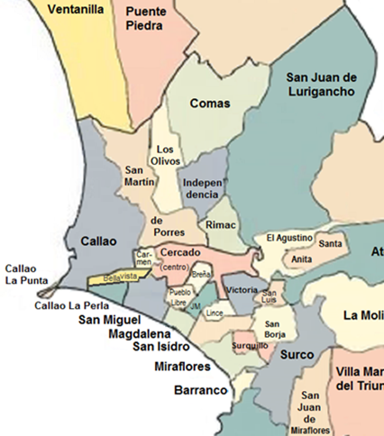
No Satisfecho | 15%
Parcialmente Satisfecho | 54% |  |  | Indicador | 31%
Satisfecho | 31% |  |  | Aguja | 5%
Total general | 100% |  |  | Resta | 169%

 | 1 | 31%
 | 1 | 5%
 | 1 | 169%
 | 3

 |  |  |  | Indicador | 31%
 |  |  |  | Aguja | 5%
 |  |  |  | Resta | 169%
31%

 |  |  |  | Indicador | 31% |  | 10%
 |  |  |  | Aguja | 5% |  | 20%
 |  |  |  | Resta | 122% |  | 30%
 |  |  |  |  |  |  | 40%
 |  |  |  |  |  |  | 50%
 |  |  |  |  |  |  | 60%
 |  |  |  |  |  |  | 70%
 |  |  |  |  |  |  | 80%
 |  |  |  |  |  |  | 90%
 |  |  |  |  |  |  | 100%

Etiquetas de fila | Cuenta de Indicador 3 |  | Grafico Lineal Semáforo
En Proceso | 38%
No Iniciado | 15% |  | Indicador
Terminado | 46% |  | 46%
Total general | 100%
 |  |  | Barra | 10% | 10% | 10% | 10% | 10% | 10% | 10% | 10% | 10% | 10%
 |  |  | Aguja | 41% | 5% | 54%
 |  |  |  | Resta indicador - Aguja | Aguja | Resta 1- suma anteriores

 |  |  | Grafico de Bateria

Etiquetas de fila | Cuenta de Indicador 1 |  | Indicador | Complemento
Aplica | 46% |  | 46% | 54%
No Aplica | 54%
Total general | 100%

Suma de Ingresos | Suma de Neto a pagar
S/153,348.6 | S/124,383.4 |  | 81%

 | S/124,383.4
 |  |  | Categoria | Rango | Semáforo
 |  | Rojo | Bajo | < 50%
 |  | Amarillo | Regular | 50% a 75%
 |  | Verde | Bueno | > 75% | l

Dashboard
Monitoreo de personal.

Total de Personas
Porcentaje de Satisfacción del Cliente Interno
Porcentaje de Personas con Procesos Terminados
13
 | 10% | 10% | 10% | 0.1 | 0.1 | 0.1 | 0.1 | 0.1 | 0.1 | 0.1
 | 41% | 5% | 54%
 | 1 | 31%
 | 1 | 5%
 | 1 | 122%
 | 1
 | 1
 | 1
 | 1
 | 1
 | 1
 | 1
 | 5

% de Personas según sexo
 | 100% | 0%
 | 0% | 100%

Total de Neto a Pagar

Porcentaje de Personas que Aplican
 | 46% | 54%
S/124.383,4

l
31%
46%

100%
0%

